Folha1
 | Neste documento estão os cálculos de energia necessária para uma viagem de 2H30M
 | As ilustrações seguintes mostram as possibilidades de posicionamentos dos contentores e as energias necessarias. A face debaixo não aparece pois está sempre coberta.
 | A energia está calculada para uma duração de 2h30 exposta 20ºC

 |  | Dados contentor refrigerado a -5 graus Celsius. |  |  |  |  |  |  |  | Dados contentor refrigerado a 7 graus celsius
 |  | expessura_externa |  |  | 0.002 | M | k_externo | 15 | K | expessura_externa |  |  | 0.002 | M | k_externo |  | 237 | K
 |  | expessura_intermédia |  |  | 0.095 | M | k_intermédio | 0.03 | K | expessura_intermédia |  |  | 0.095 | M | k_intermédio |  | 0.045 | K
 |  | expessura_interna |  |  | 0.003 | M | k_interno | 0.033 | K | expessura_interna |  |  | 0.003 | M | k_interno |  | 0.055 | K

 |  |  |  | R1 = expessura_externa / ( K_externo * At)
 |  |  |  |  |  |  |  |  |  |  |  |  |  | R1 = expessura_externa / ( K_externo * At)

 |  |  |  | R2 = expessura_intermédia / ( K_intermédio * At)
 |  |  |  |  |  |  |  |  |  |  |  |  |  | R2 = expessura_intermédia / ( K_intermédio * At)
Q = (temperatura - (-5)) / Rtotal
 |  |  |  | R3 = expessura_interna / ( K_interna * At)
E = Q * tempo_viagem |  |  |  |  |  |  |  |  |  |  |  |  |  | R3 = expessura_interna / ( K_interna * At)
 |  |  |  | Rtotal = R1 + R2 + R3
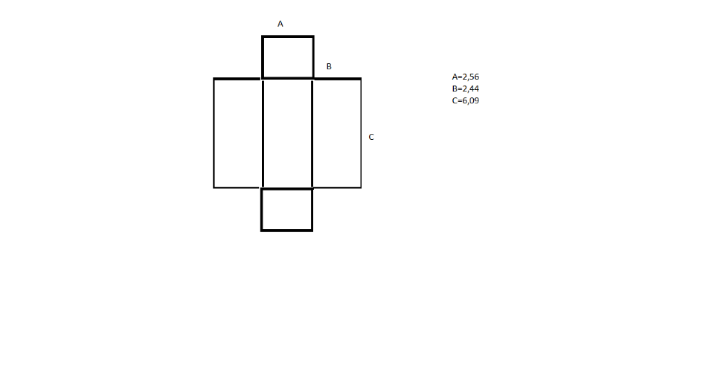
 |  |  |  |  |  |  |  |  |  |  |  |  |  | Rtotal = R1 + R2 + R3

 | Área exposta =2*( a*b)+2*(b*c)+(a*c) |  |  |  | 57.8024 | m^2

 | Temperatura -5 ºc |  |  |  |  |  |  |  | Temperatura 7ºc
 | R1 | 2.3067092947E-06 | K/W |  | Q | 443.58165805 | W |  |  | R1 | 1.4599425916E-07 | K/W |  | Q | 346.97480841 | W
 | R2 | 0.054784345748 | K/W |  | E | 3992234.9225 | J |  |  | R2 | 0.036522897165 | K/W |  | E | 3122773.2757 | J
 | R3 | 0.0015727563373 | K/W |  |  |  |  |  |  | R3 | 0.00094365380236 | K/W
RT | 0.056359408795 | K/W |  |  |  |  |  |  | RT | 0.037466696962 | K/W

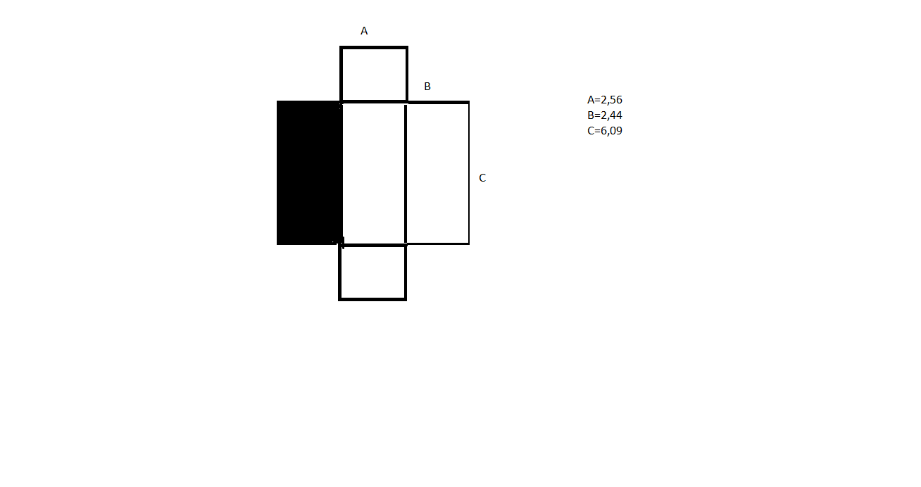

 | Área exposta = 2*(a*b)+(a*c)+(b*c) |  |  |  | 42.9428 | m^2

 | Temperatura -5ºC |  |  |  |  |  |  |  | Temperatura 7ºC
 | R1 | 3.1049054401E-06 | K/W |  | Q | 329.5475348 | W |  |  | R1 | 1.9651300254E-07 | K/W |  | Q | 257.77597128 | W
 | R2 | 0.073741504202 | K/W |  | E | 2965927.8132 | J |  |  | R2 | 0.049161002802 | K/W |  | E | 2319983.7415 | J
 | R3 | 0.0021169809819 | K/W |  |  |  |  |  |  | R3 | 0.0012701885891 | K/W
RT | 0.07586159009 | K/W |  |  |  |  |  |  | RT | 0.050431387904 | K/W
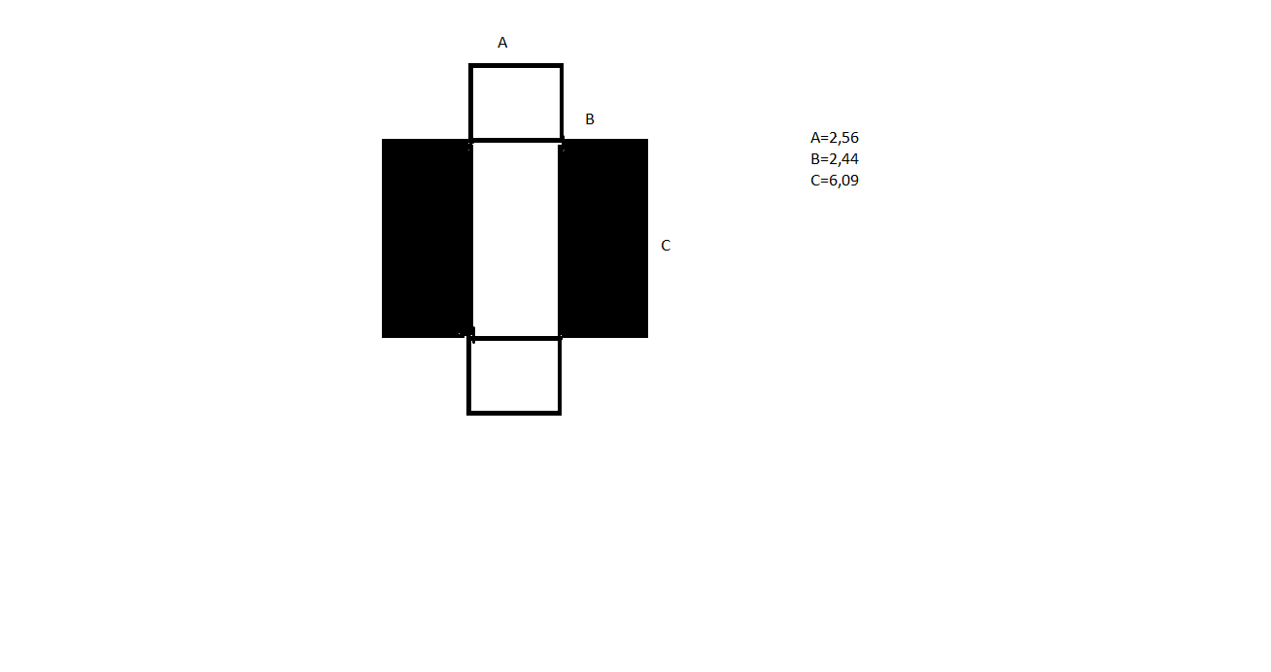

 | Área exposta =2*(a*b)+(a*c) |  |  |  | 28.0832 | m^2

 | Temperatura -5ºC |  |  |  |  |  |  |  | Temperatura 7ºC
 | R1 | 4.7477970222E-06 | K/W |  | Q | 215.51341154 | W |  |  | R1 | 3.0049348242E-07 | K/W |  | Q | 168.57713416 | W
 | R2 | 0.11276017928 | K/W |  | E | 1939620.7039 | J |  |  | R2 | 0.075173452851 | K/W |  | E | 1517194.2074 | J
 | R3 | 0.0032371343333 | K/W |  |  |  |  |  |  | R3 | 0.0019422806 | K/W
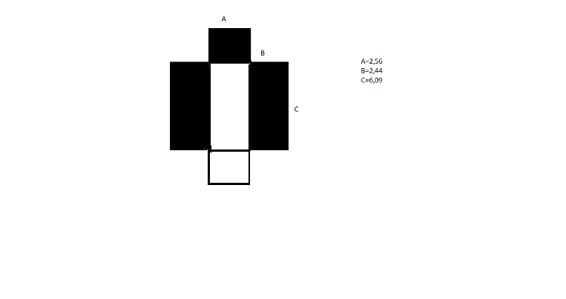
RT | 0.11600206141 | K/W |  |  |  |  |  |  | RT | 0.077116033945 | K/W

 | Área exposta=(a*b)+(a*c) |  |  |  | 21.8368 | m^2

 | Temperatura -5ºC |  |  |  |  |  |  |  | Temperatura 7ºC
 | R1 | 6.1059007425E-06 | K/W |  | Q | 167.57788518 | J |  |  | R1 | 3.8644941408E-07 | K/W |  | Q | 131.08139967 | J
 | R2 | 0.14501514263 | K/W |  | E | 1508200.9667 | W |  |  | R2 | 0.096676761756 | K/W |  | E | 1179732.597 | W
 | R3 | 0.0041631141426 | K/W |  |  |  |  |  |  | R3 | 0.0024978684856 | K/W
RT | 0.14918436268 | K/W |  |  |  |  |  |  | RT | 0.099175016691 | K/W
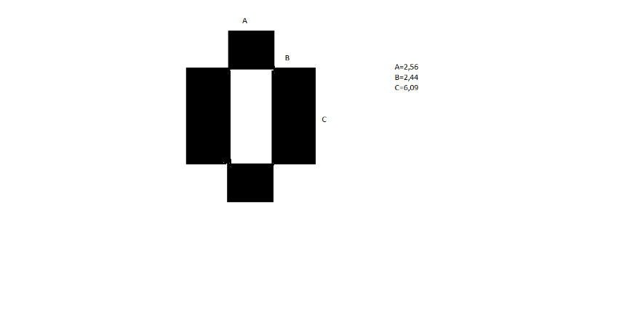

 | Área exposta =(a*c) |  |  |  | 15.5904 | m^2

 | Temperatura -5ºC |  |  |  |  |  |  |  | Temperatura 7ºC
 | R1 | 8.5522714833E-06 | K/W |  | Q | 119.64235882 | W |  |  | R1 | 5.4128300527E-07 | K/W |  | Q | 93.58566518 | W
 | R2 | 0.20311644773 | K/W |  | E | 1076781.2294 | J |  |  | R2 | 0.13541096515 | K/W |  | E | 842270.98662 | J
 | R3 | 0.0058310941932 | K/W |  |  |  |  |  |  | R3 | 0.0034986565159 | K/W
RT | 0.20895609419 | K/W |  |  |  |  |  |  | RT | 0.13891016295 | K/W
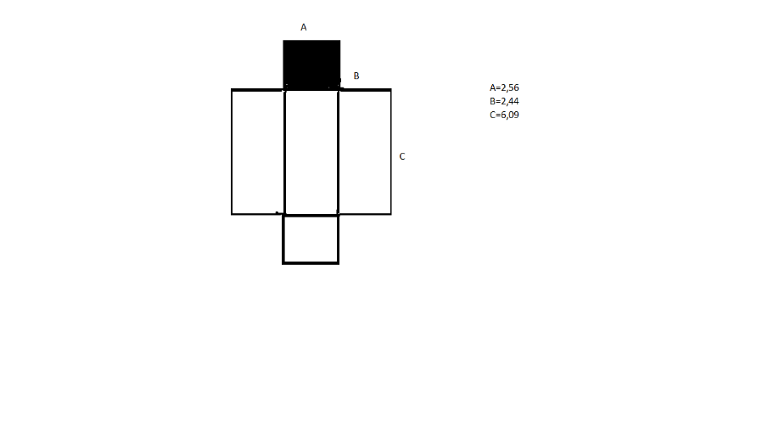

 | Área exposta = 2*(c*b)+(a*c)+(a*b) |  |  |  | 51.556 | m^2

 | Temperatura -5ºC |  |  |  |  |  |  |  | Temperatura 7ºC
 | R1 | 2.5861846019E-06 | K/W |  | Q | 395.64613169 | W |  |  | R1 | 1.6368256974E-07 | K/W |  | Q | 309.47907392 | W
 | R2 | 0.061421884294 | K/W |  | E | 3560815.1852 | J |  |  | R2 | 0.040947922863 | K/W |  | E | 2785311.6653 | J
 | R3 | 0.0017633076831 | K/W |  |  |  |  |  |  | R3 | 0.0010579846099 | K/W
RT | 0.063187778162 | K/W |  |  |  |  |  |  | RT | 0.042006071155 | K/W
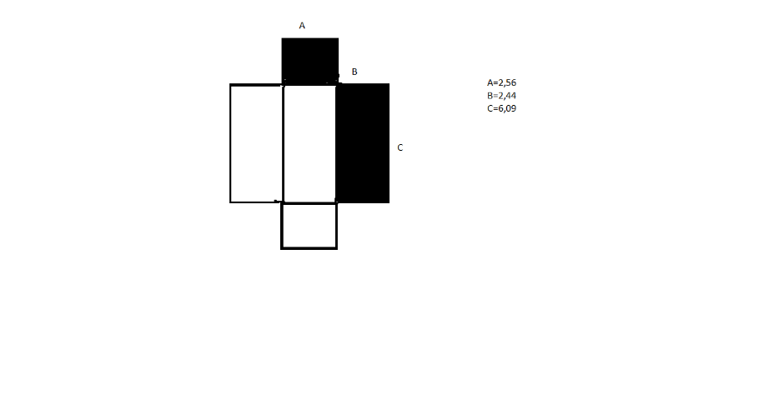

 | Área exposta=(a*b)+(a*c)+(b*c) |  |  |  | 36.6964 | m^2

 | Temperatura -5ºC |  |  |  |  |  |  |  | Temperatura 7ºC
 | R1 | 3.6334172653E-06 | K/W |  | Q | 281.61200844 | W |  |  | R1 | 2.2996311806E-07 | K/W |  | Q | 220.28023679 | W
 | R2 | 0.08629366005 | K/W |  | E | 2534508.0759 | J |  |  | R2 | 0.0575291067 | K/W |  | E | 1982522.1311 | J
 | R3 | 0.0024773299536 | K/W |  |  |  |  |  |  | R3 | 0.0014863979722 | K/W
RT | 0.088774623421 | K/W |  |  |  |  |  |  | RT | 0.059015734635 | K/W

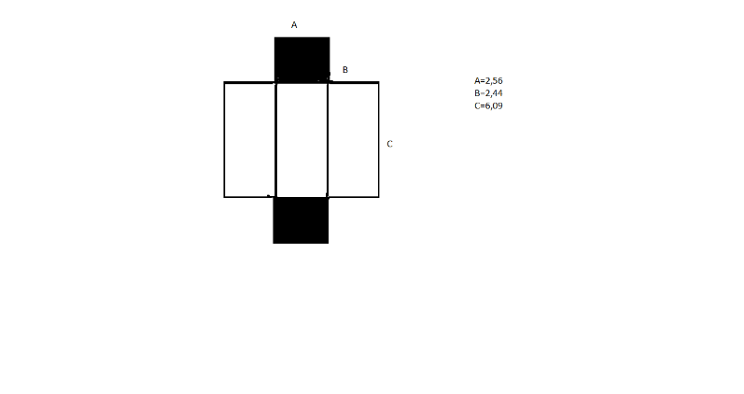

 | Área exposta =2*(b*c)+(a*c) |  |  |  | 45.3096 | m^2

 | Temperatura -5ºC |  |  |  |  |  |  |  | Temperatura 7ºC
 | R1 | 2.9427170695E-06 | K/W |  | Q | 347.71060533 | W |  |  | R1 | 1.8624791579E-07 | K/W |  | Q | 271.98333943 | W
 | R2 | 0.069889530401 | K/W |  | E | 3129395.448 | J |  |  | R2 | 0.046593020267 | K/W |  | E | 2447850.0549 | J
 | R3 | 0.0020063980019 | K/W |  |  |  |  |  |  | R3 | 0.0012038388012 | K/W
RT | 0.07189887112 | K/W |  |  |  |  |  |  | RT | 0.047797045317 | K/W
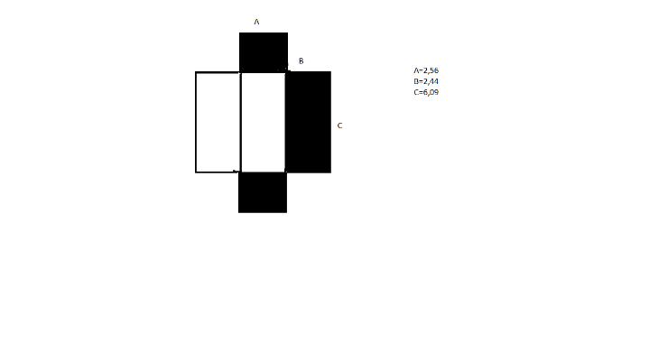

 | Área exposta = (a*c)+(b*c) |  |  |  | 30.45 | m^2

 | Temperatura -5ºC |  |  |  |  |  |  |  | Temperatura 7ºC
 | R1 | 4.3787629995E-06 | K/W |  | Q | 233.67648208 | W |  |  | R1 | 2.771368987E-07 | K/W |  | Q | 182.7845023 | W
 | R2 | 0.10399562124 | K/W |  | E | 2103088.3387 | J |  |  | R2 | 0.069330414158 | K/W |  | E | 1645060.5207 | J
 | R3 | 0.0029855202269 | K/W |  |  |  |  |  |  | R3 | 0.0017913121361 | K/W
RT | 0.10698552023 | K/W |  |  |  |  |  |  | RT | 0.071122003431 | K/W

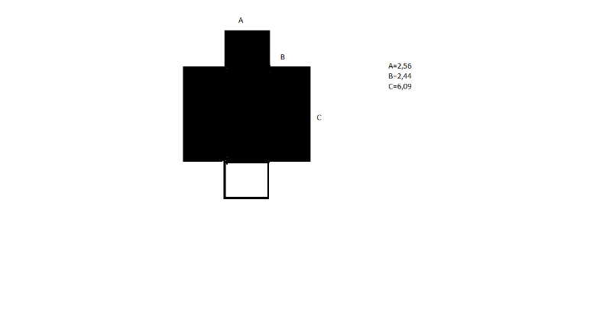

 |  | Área descoberta = (a*b) |  |  | 6.2464 | m^2

 | Temperatura -5ºC |  |  |  |  |  |  |  | Temperatura 7ºC
 | R1 | 2.1345628415E-05 | K/W |  | Q | 47.93552636 | W |  |  | R1 | 1.3509891402E-06 | K/W |  | Q | 37.495734489 | W
 | R2 | 0.50695867486 | K/W |  | E | 431419.73724 | J |  |  | R2 | 0.33797244991 | K/W |  | E | 337461.6104 | J
 | R3 | 0.014553837556 | K/W |  |  |  |  |  |  | R3 | 0.0087323025335 | K/W
RT | 0.52153385805 | K/W |  |  |  |  |  |  | RT | 0.34670610343 | K/W

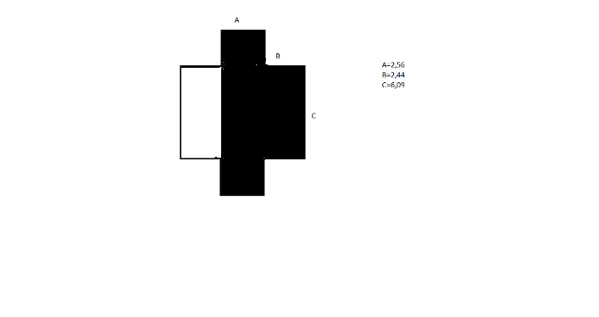

 |  | Área descoberta = (c*b) |  |  | 14.8596 | m^2

 | Temperatura -5ºC |  |  |  |  |  |  |  | Temperatura 7ºC
 | R1 | 8.9728749989E-06 | K/W |  | Q | 114.03412325 | W |  |  | R1 | 5.6790348094E-07 | K/W |  | Q | 89.198837124 | W
 | R2 | 0.21310578122 | K/W |  | E | 1026307.1093 | J |  |  | R2 | 0.14207052082 | K/W |  | E | 802789.53412 | J
 | R3 | 0.0061178693174 | K/W |  |  |  |  |  |  | R3 | 0.0036707215905 | K/W
RT | 0.21923262342 | K/W |  |  |  |  |  |  | RT | 0.14574181031 | K/W
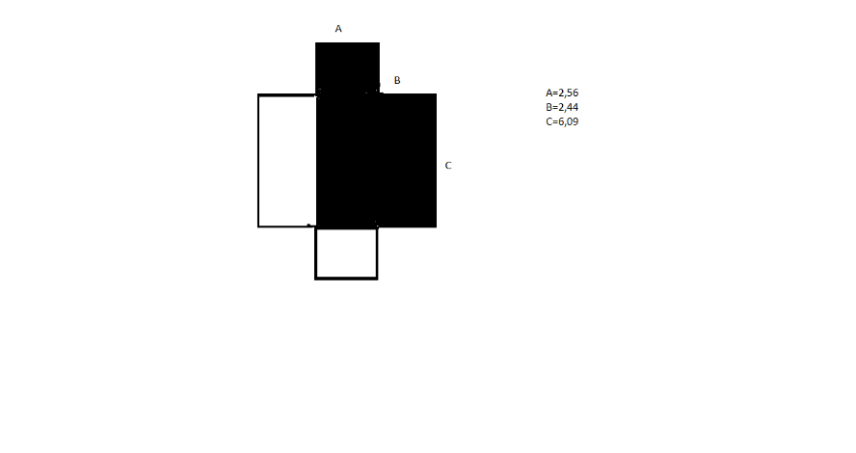

 |  | Área descoberta =(c*b)+(a*b) |  |  | 21.106 | m^2

 | Temperatura -5ºC |  |  |  |  |  |  |  | Temperatura 7ºC
 | R1 | 6.3173189298E-06 | K/W |  | Q | 161.96964961 | W |  |  | R1 | 3.9983031202E-07 | K/W |  | Q | 126.69457161 | W
 | R2 | 0.15003632458 | K/W |  | E | 1457726.8465 | J |  |  | R2 | 0.10002421639 | K/W |  | E | 1140251.1445 | J
 | R3 | 0.0043072629067 | K/W |  |  |  |  |  |  | R3 | 0.002584357744 | K/W
RT | 0.15434990481 | K/W |  |  |  |  |  |  | RT | 0.10260897396 | K/W

